Resumen Comparativo
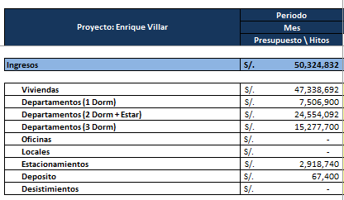
Cabida |  | Sabana Actual
Modelo |  | Precios Proyectados |  |  |  | Diferencia
TOTAL |  | S/50,514,471.80 | TOTAL |  | S/50,324,832.00 | S/ 189,639.80
Ventas (Inc. IGV) |  | S/47,528,191.80 | Ventas (Inc. IGV) |  | S/47,338,692.00 | S/ 189,499.80
Departamento | 1D | S/7,829,800.00 | Departamento | 1D | S/7,506,900.00 | S/ 322,900.00
Departamento | 2D | S/30,790,191.80 | Departamento | 2D | S/24,554,092.00 | S/ 6,236,099.80
Departamento | 3D | S/8,908,200.00 | Departamento | 3D | S/15,277,700.00 | -S/ 6,369,500.00
Oficina | n.a. | S/- | Oficina | n.a. |  | S/ 0.00
L.Comercial | n.a. | S/- | L.Comercial | n.a. |  | S/ 0.00
Estacionamiento | n.a. | S/2,918,880.00 | Estacionamiento | n.a. | S/2,918,740.00 | S/ 140.00
ESCT. BICICLETA | n.a. | S/- | ESCT. BICICLETA | n.a. |  | S/ 0.00
Deposito | n.a. | S/67,400.00 | Deposito | n.a. | S/67,400.00 | S/ 0.00

 | Depas | S/47,528,191.80
 | Area c/t | 7,049.49
 | Area s/t | 199.12
 | Precio m2 | 6,679.19

